Задание 1
 | Комментарий
1. Почему практики тест-дизайна нельзя применять сразу после получения требований?
Потому что после получения требований провести тест-анализ (анализ, декомпозиция, уточнение требований, визуализацию и приоритезацию).
2. В какой ситуации классы эквивалентности и граничные значения могут существовать по отдельности? Аргументируй свой ответ и приведи примеры.
КЭ могут существовать отдельно от ГЗ, в том случае, если класс эквивалентонсти представляет собой набор значений, часто встречается при выделении КЭ в полях ввода при ограничении на допустимые символы. ГЗ же выделяются только у КЭ с диапазоном значений, часто встречаются в полях ввода при выделении КЭ при ограничении на длину вводимых строк (максимальное и минимальное количество символов)
3. Что такое эквивалентность? Что такое класс эквивалентности?
Экивалетные значения это те значения, которые вызывают одинаковую реакцию системы. Группы таких значений это классы эквивалентности.
4. Можно ли исключить проверку в середине диапазона в пользу проверок на границах, входящих в диапазон? Аргументируй свой ответ.
Нет. С помощью данных в середине диапазона мы проверяем работает ли система вообще. С помощью граничных значений мы проверяем в правильном ли диапазоне работает система.
5. Представь, что тебе нужно протестировать форму: у каждого поля есть валидатор. Результат работы формы зависит от комбинации данных в полях. Какие практики тест-дизайна следует применить и почему? Аргументируй свой ответ.
Для начала, выделить элементы тестирования и определить есть ли ограничения, есть валидаторы, значит, нужно применить техники выделения КЭ и ГЗ. Выделить тестовые значения для каждого класса и на их основе провести негативное и позитивное тестирование. Если результат зависит от комбинации значений, то можно применить таблицу принятия решений. С помощью нее будет видно, какой ожидаемый результат дает та или иная комбинация. Если различных комбинаций слишком много, можно попробвать применить парное тестирование и уменьшить количество тестов.
6. Какими способами можно оптимизировать количество проверок при работе с таблицами принятия решений? Аргументируй свой ответ.
При работе с таблицами принятия решений количество проверок можно оптимизировать, если есть какие-либо зависимые параметры.
7. Ты знаешь, что попарное тестирование исключает часть проверок. Аргументируй, почему его можно применять.
Попарное тестирование может значительно уменьшить время на тестирование. Использовать его можно потому, что основная масса багов встречается при комбинации(взаимодействии) двух параметров. (Если их три и больше баги менее критичны).
8. Опиши, чем чек-лист отличается от тест-кейсов. Приведи примеры, где применяют и то, и другое.
Тест-кейс это детальное описание процесса проверки. Чек-лист это список описаний проверок элементов системы. Тест-кейсы применяют тогда, когда наобходимо описать проверку максимально подробно, чтобы 1. Хранить информацию о части продукта в подбробном виде 2.По тест-кейсу смог пройти даже далекий от продукта или тестируемой системы человек. Чек-лист применяют чтобы: 1.Покрыть больше функциональности тестами 2. Держать информацию о тестах в структированном виде 3. Сэкономить время на проведение тестирования
9. Как правильно составить баг-репорт? Какие элементы баг-репорта — обязательные? Почему?
Обязательные поля включают в себя: ID, заголовок, шаги воспроизведения, ОР, ФР, приоритет и окружение в котором произошел баг. 1.ID заносится в трекинговую сисетму и определяет только один уникальный баг-репорт, чтобы его можно было быстро найти и не потерять 2.Заголовок описывает произошедший баг отвечает на вопросы Что? Где? и Когда?, благодаря ему, человек который прочтет баг-репорт должен понять, что вообще за баг. 3.ОР И ФР пишут для описания результатов, что случилось и что должно было случится на самом деле. 4.Приоритет пишут для того, чтобы показать насколько быстро проблема требует ее решения, это важно для распределения времени на исправление дефектов. 5.Окружение пишут для того, чтобы понять на каких устройствах\браузерах\ версиях ПО и т.д. случается этот дефект
10. По каким правилам составляют заголовок баг-репорта? Что будет, если составить заголовок неправильно?
Необходимо ответить в нем на три вопроса: 1. Что произошло? (желательно описывать фактический результат, а не ожидаемый) 2. Где произошло? В каком месте сайта\программы произошел дефект 3. Когда произошло? При каких обстоятельствах воспроиводиться баг, при открытий чего-либо или при клике на определенный элемент Если составить заголовок неправильно, то коллеги не сразу смогут приступить к исправлению проблемы, либо же потратят дополнительное время на то, чтобы разобраться в существующем баг-репорте.
11. Из чего состоит клиент-серверная архитектура приложения? Кратко опиши функциональность каждого элемента.
Клиент-серверная архитектура состоит из 1. Клиент 2. Сервер 3. Сеть Сеть испрользуется для взаимодействия сервера и клиента. Клиент это приложение с которым работает пользователь Сервер это система, к которой обращается клиент с целью получить какой-либо ответ
12. Опиши этапы обработки запроса после того, как в адресную строку браузера вводят URL: https://yandex.ru.
Ввели в строку браузера адрес сайта. Браузер отправляет запрос на сервер. (Запрос скорее всего что-то вроде GET index.html) Сервер смотрит, что отправил клиент, смотрит метод, понимает что нужно делать Сервер смотрит путь до нужного ресурса и применяет метод, который отправил клиент Сервер возвращает какой-то ответ клиенту Браузер получает ответ и отображает страницу (index.html) для пользователя
13. Опиши роль HTML, CSS и JS в создании веб-страницы. За что они отвечают?
HTML это язык разметки, с помощью него определяются главные блоки на странице. С помощью HTML веб-разработчики пишут разметку сайта, где и что должно находиться. CSS дает всей этой странице свой внешний вид, размер шрифта, шрифт текста, вид элементов. С помощью JavaScript мы определяем как сайт будет регаировать на действия пользователя. Это может быть как анимация, так и успешная регистрация, например.
14. Что такое кэш? Зачем он нужен? Какое правило нужно соблюдать при работе с кэшем в тестировании?
Кэш это буферная память ресурса. Нужен он для того, чтобы ресурс понимал, кто к нему обращается, если он обращается не в первый раз. Сокращает скорость загрузки страницы, так как грузит страницу не с сервера, а с ПК. При тестировании кэш нужно чистить( а лучше отключить кжширование в DevTools). Потому что при тестировании мы проверяем работы не нашего пк, а сервера и его работу с клиентом, а если некоторая часть данных будет грузиться из кэша, мы пропустим баг.
15. Опиши уровни модели TCP/IP. За что отвечает каждый уровень? С каким уровнем тестировщик работает чаще всего?
1.Прикладной — уровень запросов 2.Транспортный — передача данных 3.Сетевой — данные формируются в пакеты, на этом уровне работает протокол IP 4.уровень сетевых интерфейсов — определяет как упаковать данные Больше всего тестироващик работает с прикладным уровнем (формирует запросы и проверяет их работу) и транспортным (то, как эти запросы передаются)
16. Чем отличаются протоколы TCP и UDP? В каких ситуациях применяют каждый из них? Приведи примеры.
TCP надежный, но медленный протокол, UDP быстрее. TCP устаналивает соедниение сервер-клиент до начала передачи и отправляет данные фрагментами в определенном порядке, после передачи сообщает о статусе доставки. Протокол UDP не соединяет сервер-клиент заранее, отправляет данные основываясь только на адресе и порте сервера\клиента, не гарантирует полную доставку данных, но гарантирует быструю скорость.
17. Ты знаешь, что есть протоколы HTTP и HTTPS. - Чем отличаются HTTP и HTTPS? В каких случаях не стоит пользоваться HTTP? - Из каких компонентов состоит HTTP запрос: за что отвечает каждый? - Какие HTTP-методы ты знаешь? За что они отвечают? Приведи примеры применения разных методов. - Что такое код HTTP-ответа? Какие коды бывают?
HTTP передаёт данные в незащищённом виде, а в HTTPS применяется шифрование соединения по криптографическим протоколам, что позволяет безопасно обмениваться данными. Состоит запрос из трех блоков: 1. стартовая строка (метод запроса + путь до ресурса + версия протокола) 2. заголовки (дополнительная информация от клиента серверу такие как браузер, язык, тип передваемого контента и т.п.) 3. тело сообщения это данные которые передает клиент Методы запроса: GET, PUT, POST, DELETE GET запрашивает представление ресурса, пример: GET запрос в API с заказами покажет информацию о заказе с id 43361api/v1/orders/track?t=43361 PUT применяется для загрузки содержимого запроса на указанный в запросе URL. Если по заданному URL не существует ресурс, то сервер создаёт его . Как пример добавление продуктов в корзину api/v1/orders/:id, где id это id корзины, а в теле укажем список продуктов POST что-то записывает по указанному URL. api/v1/kits API с набором продуктов, в теле можно передается записываемся информация DELETE удаляет указанный ресурс, например удалить курьера api/v1/courier/:id, где id это id курьера.
18. Опиши, из каких компонентов может состоять URL. За что отвечает каждый из них?
Схема: протокол по которому передаются данные логин:пароль — логин и пароль для доступа к серверу, указывают КТО поытается подключиться к нему имя хоста: порт — доменное имя или IP адрес сервера путь — месторасположение ресурса query — дополнительны параметры запроса передаются в виде ключ=значение якорь — показывает в какое место страницы перейти
19. Какие виды мобильных приложений бывают? В чём особенность каждого?
Нативные: это приложения для установки которых требуется файл, пишутся на языках програмирования, более произовдительны и задействуют "железо" устройства, могут применять инструменты мобильного устройства (GPS, например) Веб-приложения: приложение которые открываются в браузере, используют клиент-серверную архитектуру и их не нужно устанавливать на телефон. Но им нужно активное постоянное подключение к интернету. Гибридные: сочетают в себе особенности двух предыдущих: в основе такого приложения нативное приложение, которое нужно установить. Веб-содержание наполняют HTML, CSS и JavaScript — они могут быть едины для всех платформ. В большинстве случаев нужен постоянный доступ к интернету.
20. Чем эмулятор отличается от реального устройства? Кратко опиши недостатки и преимущества при тестировании.
В эмуляторе можно задать нужные параметры версии ОС и разрешения экрана, однако реальное устройство (его железо) он не эмулирует. Эмлятору помогают покрыть большее количество этих параметров, это плюс. Однако то, как приложение работает с различным железом с помощью него протестировать нельзя. Также они помогают быстрее приступить к тестированию, если пока что нет реального устройста. Также с помощью эмуляторов можно автоматизировать тестирование пользовательского интерфейса.
21. Проверь, есть ли ошибки в JSON Если да, напиши номер строки с ошибкой, опиши ошибку и предложи исправление.

Ссылка на иллюстрацию:
https://code.s3.yandex.net/qa/schemes/diploma-29.png
2 строка значение ключа id цифра, можно записать и строкой, но лучше как число, решение - убрать кавычки у значения "1" 3 строка значение ключа value строка Файл, ее оборачиваем в кавычки 4 строка отсутсвует открывающая фигурная скобка после ключа "list", его значение это другой объект 12-14 строка сделать так: "save_doc" : { "value" : "Сохранить" , "onclick" : "save_doc" }, 15-16 строка сделать так: "save_as_doc" : { "value" : " Сохранить как...", "onlick" : "save_as_doc" }, 20 строка отсутствует открывающая фигурная скобка для объекта, который является значением ключа "onclick" 23 строка значение ключа пустая строка, это в принципе ОК, но может быть здесь не хватает либо пустого значения {} или какого-то булевого (которое скорее всего в нем будет передаваться), поэтому я бы вместо "" поставил бы {}
22. Что такое реляционная база данных? Чем она отличается от нереляционной?
В реляционных базах данных данные представляют собой набор отношений. Визуально представляют собой таблицы и связи между этими таблицами и требуют однозначно определенную структуру хранения данных. В нереляционных базах данных не накладывают подобное ограничение. Также нереляционные базы данных легче маштабируются, однако менее надёжны.
23. Напиши, какие виды JOIN бывают. В чем особенность каждого?
OUTER и INNER INNER JOIN возвращает строки строго на пересечении двух таблицы LEFT OUTER JOIN берет строки из левой таблицы и если выполняется условие соединения, дополняет их строками из правой таблицы, если данных в правой таблице не хватает, то вместо них подставляются NULL значения RIGHT OUTER JOIN берет строки из правой таблицы и если выполняется условие соединения, дополняет их строками из левой таблицы, если данных в левой таблице не хватает, то вместо них подставляются NULL значения FULL OUTER JOIN берет строки из левой и правой таблицы, если у них выполняется условие соединения, они объединяются в одну строку, если есть строки у которых не соблюдается условия присоединения, то они дополняются NULL значениями
Исходные данные для заданий ниже Ты тестируешь сервис, который доставляет еду за 30 минут. Пока это маленький стартап, поэтому ты работаешь всего с четырьмя таблицами: Orders — все доставленные заказы; ORDERS_ID — ID заказов, int; USER_ID — ID пользователей, int; EMPLOYEE_ID — ID сотрудников, int; DELIVERY_TIME — время доставки в минутах, int; ITEMS — список товаров, char; Users — пользователи; USER_ID — ID пользователей, int; FULL_NAME — полное ФИО пользователя, char; PHONE — номер телефона пользователя, char; ADDRESS — адрес пользователя, char; Employees — работники; EMPLOYEE_ID — ID сотрудника, int; FIRST_NAME —имя сотрудника, char; LAST_NAME — фамилия сотрудника, char; PHONE — телефон сотрудника, char; JOB_ID — ID специализации, int; Jobs — типы работ в сервисе JOB_ID — ID специализации, int; JOB_TYPE — тип специализации, char; HOURS — число рабочих часов в неделю, int; SALARY — зарплата сотрудника с данной специализацией в рублях, int;

Ссылка на иллюстрацию:
https://code.s3.yandex.net/qa/schemes/diploma-33.png

24. В службу поддержки пришло много жалоб: заказы, в которых есть гречка, доставляют почти час, хотя сервис обещает успеть в 30 минут. Проверь, действительно ли курьеры опаздывают. Выбери все заказы с товаром «гречка» и временем доставки свыше 30 минут. В результирующей таблице должны быть ID заказов и ID курьеров. В ответе приложи SQL-запрос.
SELECT ORDERS_ID, EMPLOYEE_ID FROM Orders WHERE ITEMS LIKE '%гречка%' AND DELIVERY_TIME > 30;
25. Менеджер предложил добавить новую функциональность в продукт: мониторинг, который показывает самых активных клиентов за всё время работы компании. Проверь, что список пользователей корректно выводится на экран. На этом этапе разработки достаточно проверить только ID клиентов. Выбери пять самых активных клиентов по количеству заказов. В результирующую таблицу выведи ID каждого пользователя и число заказов. Отсортируй данные по убыванию числа заказов, выбери пять самых активных клиентов. В ответе приложи SQL-запрос.
SELECT USER_ID, COUNT(ORDERS_ID) AS "Amount of orders" FROM "Orders" GROUP BY USER_ID ORDER BY Count(ORDERS_ID) DESC LIMIT 5;
26. Из бухгалтерии пришёл баг-репорт: зарплаты сотрудников рассчитываются некорректно. Оказалось, что почти все ошибки в расчётах — в расчётных листах менеджеров. Выведи список ID всех сотрудников, у которых в специализации содержится «менеджер», с зарплатой больше 70 000 рублей. В ответе приложи SQL-запрос.
SELECT Employees.EMPLOYEE_ID AS Employee_id FROM Jobs INNER JOIN Employees ON Employees.JOB_ID= Jobs.JOB_ID WHERE Jobs.JOB_TYPE LIKE "%менеджер%" AND Jobs.SALARY > 70000;
27. Изучи три ситуации и ответь на вопрос: стоит ли писать автотесты в этом случае? Аргументируй свой ответ. 1) Проект существует давно, у него написано много ручных тестов. 2) Проект временный: продлится всего несколько месяцев. 3) Проект нестабилен: в функциональность часто вносят изменения.
1. Однозначно да, автомаатизация позволит большинство тестов проводить быстрее 2. Не стоит, пустая трата времени, проект закроется, автотесты пойдут в пустоту 3. Я бы сделал так: завел автотесты на ту функциональность, которая практически не меняется, а то, что часто подвергается изменениям тестил бы руками

Задание 2 чек-лист
№ | Элемент | Описание проверки | Статус 1280х720 Chrome | Статус 1280х720 Yandex browser | Статус 1920x1080 Chrome | Статус 1920x1080 Yandex browser | ID Баг- репорта | ссылка на баг-репорт
1 | Логотип Яндекс.Самокат | В левой верхней части страницы находится логотип Яндекс.Самокат | PASSED | PASSED | PASSED | PASSED
2 |  | По клику на слово Яндекс в логотипе происходит переход на главную страницу Яндекса | PASSED | PASSED | PASSED | PASSED
3 |  | По клику на слово Самокат происходит переход на страницу сервиса Яндекс.Самокат | PASSED | PASSED | PASSED | PASSED
4 |  | Логотип не изменяется при различных действиях пользовтеля | FAILED | FAILED | FAILED | FAILED | BUG-73932 | https://tracker.yandex.ru/BUG-73932
5 | Кнопка заказать в шапке | Черная кнопка формы прямоугольник со скругленными краями, текст белый, при наведении на кнопку она подсвечивается, курсор меняется на "Палец" находится справа вверху в шапке сайта, левее кнопки Статус заказа | PASSED | PASSED | PASSED | PASSED
6 |  | По клику на кнопку "Заказать" пользователь переходит на страницу заказа самоката, а конкретно — "Для кого самокат" | PASSED | PASSED | PASSED | PASSED
7 |  | Кнопка доступна также при переходе на другую страницу сайта, не скрывается, не меняет местоположение | PASSED | PASSED | PASSED | PASSED
8 | Кнопка Статус заказа в шапке | Кнопка находится справа вверху в шапке сайта, прозрачная заливка, текст черным цветом "Статус заказа" | PASSED | PASSED | PASSED | PASSED
9 |  | По клику на кнопку появляется текстовое поле ввода номера заказа. Присутсвует плейсхолдер серым цветом "Введите номер заказа" | PASSED | PASSED | PASSED | PASSED
10 |  | Справа от поля ввода номера заказа кнопка Go! Черного цвета, формы прямоугольник со скругленными краями, при наведении подсвечивается | PASSED | PASSED | PASSED | PASSED
11 | Поле ввода номера заказа в шапке | При вводе корректного номера заказа в поле ввода и нажатии на кнопку Enter на клавиатуре происходит переход на страницу Статуса заказа, если пользователь находится на стартовой странице | FAILED | FAILED | FAILED | FAILED | BUG-73940 | https://tracker.yandex.ru/BUG-73940
12 |  | При вводе корректного номера заказа в поле ввода и нажатии на кнопку "Go!" происходит переход на страницу Статуса заказа, если пользователь находится на стартовой странице | PASSED | PASSED | PASSED | PASSED
13 |  | При вводе корректного номера заказа в поле ввода и нажатии на кнопку Enter на клавиатуре происходит переход на страницу Статуса заказа, если пользователь находится странице "статуса заказа" | FAILED | FAILED | FAILED | FAILED | BUG-73940 | https://tracker.yandex.ru/BUG-73940
14 |  | При вводе корректного номера заказа в поле ввода и нажатии на кнопку "Go!" происходит переход на страницу Статуса заказа, если пользователь находится на странице статуса заказа | FAILED | FAILED | FAILED | FAILED | BUG-73942 | https://tracker.yandex.ru/BUG-73942
15 |  | При вводе некорректных данных номера заказа появляется сообщение об ошибке: «Такого заказа нет. Точно верный номер?». | PASSED | PASSED | PASSED | PASSED
16 |  | Данные уже введенные в поле можно редактировать | PASSED | PASSED | PASSED | PASSED
17 |  | Введенные данные в поле не касаются границ поля | PASSED | PASSED | PASSED | PASSED
18 | Страница статуса заказа | 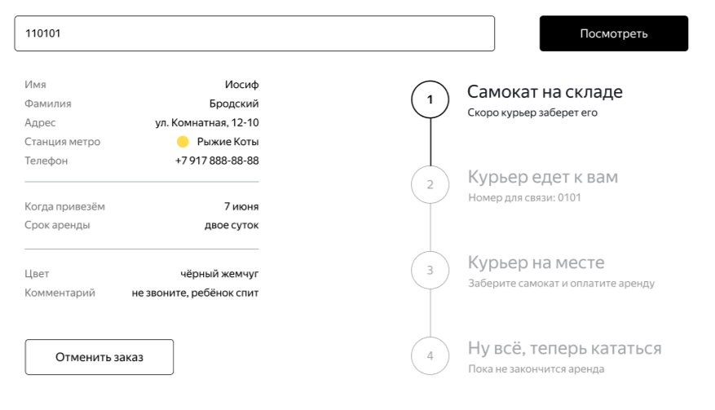 Страница статуса заказа представляет собой поле с вводом номера заказа, кнопкой посмотреть, формой с данными о клиенте и цепочкой статусов | PASSED | FAILED | PASSED | FAILED | BUG-73949 | https://tracker.yandex.ru/BUG-73949
19 | Поле ввода номера заказа | Пользователь может ввести в поле ввода номер другого заказа и посмотреть его статус, введя номер и нажав кнопку "Посмотреть" | PASSED | PASSED | PASSED | PASSED
20 |  | При переходе на страницу статуса заказа в поле уже введен номер заказа, по которому на нее перешли | PASSED | PASSED | PASSED | PASSED
21 |  | Данные в поле не касаются границ поля | PASSED | PASSED | PASSED | PASSED
22 |  | Данные в поле можно редактировать | PASSED | PASSED | PASSED | PASSED
23 |  | 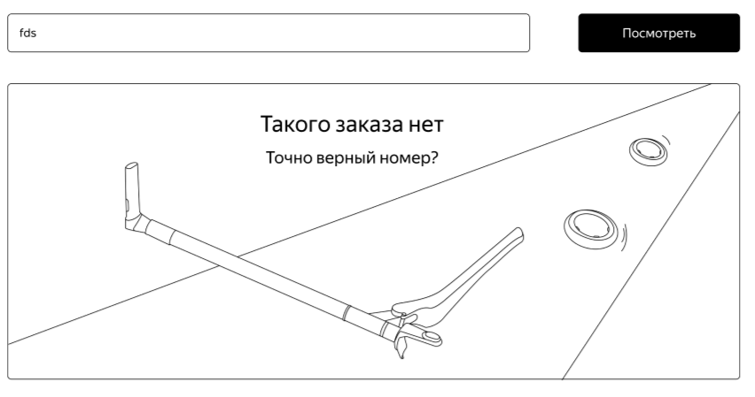 При вводе некорректных данных номера заказа появляется сообщение об ошибке: «Такого заказа нет. Точно верный номер?». | PASSED | PASSED | PASSED | PASSED
24 |  | На картинке с ошибкой самокат, два оторванных от него колеса и дорога | FAILED | FAILED | FAILED | FAILED | BUG-73952 | https://tracker.yandex.ru/BUG-73952
25 |  | Поле расположено вверху страницы, вводимые данные выровнены по левому краю, не касаются границ поля | PASSED | PASSED | PASSED | PASSED
26 | Кнопка "посмотреть" | Черного цвета, форма — прямоугольник со скругленными углами, цвет текста белый, при наведении подсвечивается, курсор меняется на "Палец" | PASSED | PASSED | PASSED | PASSED
27 | Форма с данными заказа | 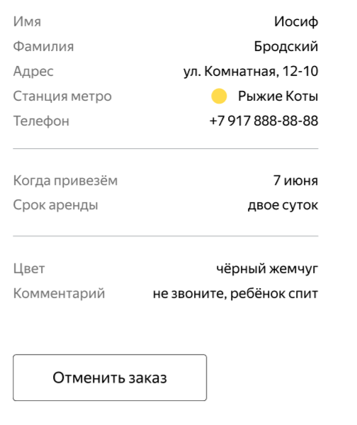 Поле разделено на 3 блока, разделение серой тонкой линией | PASSED | PASSED | PASSED | PASSED
28 |  | Слева распологаются названия полей, шрифт серого цвета, выровнены по левому краю | PASSED | PASSED | PASSED | PASSED
29 |  | Справа располагаются данные, соответсвующие назвнию поля, шрифт черного цвета, выровнены по правому краю | PASSED | PASSED | PASSED | PASSED
30 |  | Для всех полей длинные значения переносятся на вторую строку | FAILED | FAILED | FAILED | FAILED | BUG-73957 | https://tracker.yandex.ru/BUG-73957
31 |  | Первый блок содержит информацию о пользователе.: Имя Фамилия Адрес Станция метро Телефон | PASSED | PASSED | PASSED | PASSED
32 |  | Второй блок содержит информацию о дате доставки и сроке аренды | PASSED | PASSED | PASSED | PASSED
33 |  | Третий блок соответсвует информации о цвете самоката и комментарию пользвателя | PASSED | PASSED | PASSED | PASSED
34 |  | Если цвет выбран не был, поле отсутсвует | FAILED | FAILED | FAILED | FAILED | BUG-73959 | https://tracker.yandex.ru/BUG-73959
35 |  | Если комментарий пользователем оставлен не был, поле отсутсвует | PASSED | PASSED | PASSED | PASSED
36 | Блок с информацией о пользвателе | Имя соответсвует имени указаному при заказе | PASSED | PASSED | PASSED | PASSED
37 |  | Фамилия соответсвует фамилии указнной при заказе | PASSED | PASSED | PASSED | PASSED
38 |  | Адрес соответсвует адресу указанному при заказе | PASSED | PASSED | PASSED | PASSED
39 |  | Станция метро соответсвует станции указанной при заказе | FAILED | FAILED | FAILED | FAILED | BUG-73962 | https://tracker.yandex.ru/BUG-73962
40 |  | Слева от названии станции метро кружок цвета линии станции | PASSED | PASSED | PASSED | PASSED
41 |  | Номер телефона соответсвует номеру, указанному при заказе | PASSED | PASSED | PASSED | PASSED
42 | Блок с инфорацией о дате доставки и сроке аренды | Дата доставки выбранная пользователем соответсвует дате отображающейся в поле "Дата доставки" | FAILED | FAILED | FAILED | FAILED | BUG-73966 | https://tracker.yandex.ru/BUG-73966
43 |  | Срок аренды соответсвует сроку аренды, указанному пользователем при закакзе | PASSED | PASSED | PASSED | PASSED
44 | Блок с цветом и комментарием | Цвета\цвет выбранные пользователем при заказе, соответсвуюют отображаемым в поле "Цвет" | PASSED | PASSED | PASSED | PASSED
45 |  | Комментрий оставленный пользователем, соответсвует отображаемому в поле "комментарий" | PASSED | PASSED | PASSED | PASSED
46 |  | Если при заказе небыло заполнено ни поле комментарий ни поле цвет, то блок отсутсвует | FAILED | FAILED | FAILED | FAILED | BUG-73959 | https://tracker.yandex.ru/BUG-73959
47 |  | Если блок отсутсвует, разделитель (серая линия) также отсутсвует | SKIPPED | SKIPPED | SKIPPED | SKIPPED
48 | Цепочка статусов | Активен может быть только один статус | PASSED | PASSED | PASSED | PASSED
49 |  | Текущий статус выделяется черным цветом, остальные - серым, "неактивные" | PASSED | PASSED | PASSED | PASSED
50 |  | На экране четыре статуса, расположены справа от формы с данными пользователя, Слева от текста статуса его номер в кружке. Кружки связаны между собой линией | PASSED | FAILED | PASSED | FAILED | BUG-73949 | https://tracker.yandex.ru/BUG-73949
51 |  | Когда статус пройден, его цифра изменяется на галочку, он становится неактивным | PASSED | PASSED | PASSED | PASSED
52 | "Самокат на складе" | Статус первый по счету | PASSED | PASSED | PASSED | PASSED
53 |  | Статус "Самокат на складе" активен, когда пользователь сделал заказ, остальные статусы неактивны | PASSED | PASSED | PASSED | PASSED
54 |  | Текст статуса "Самокат на складе" : "Самокат на складе" ниже "Скоро курьер заберет его" меньшим шрифтом | PASSED | PASSED | PASSED | PASSED
55 | "Курьер едет к вам" | Статус "Курьер едет к вам" становится активным, когда курьер принял доставку у себя в приложении | PASSED | PASSED | PASSED | PASSED
56 |  | Статус второй по счету | PASSED | PASSED | PASSED | PASSED
57 |  | Когда статус становится активным, в его подписи появляется имя курьера по типу "Курьер Фродо едет к вам", ниже заголовка текст "Номер для связи 0101" | PASSED | PASSED | PASSED | PASSED
58 |  | Длинные значения имени курьера переносятся на вторую строку | FAILED | FAILED | FAILED | FAILED | BUG-73957 | https://tracker.yandex.ru/BUG-73957
59 | "Курьер на месте" | Статус "Курьер на месте" становится активным, когда курьер нажал на кнопку "Завершить" у себя в приложении | FAILED | FAILED | FAILED | FAILED | BUG-73969 | https://tracker.yandex.ru/BUG-73969
60 |  | Статус третий по счету | PASSED | PASSED | PASSED | PASSED
61 |  | Под заголовком "Курьер на месте" статуса текст меньшим шрифтом "Заберите самокат и оплатите аренду" | PASSED | PASSED | PASSED | PASSED
62 | "Ну всё, теперь кататься" | Статус " Ну всё, теперь кататься" становится активным, когда курьер подтвердил доставку нажав "Да" во всплывающем окне после нажатия кнопки "Завершить" у себя в приложении | PASSED | PASSED | PASSED | PASSED
63 |  | Статус четвертый по счету | PASSED | PASSED | PASSED | PASSED
64 |  | Под заголовком "Ну всё, теперь кататься" статуса подпись "Аренда закончится.. " и время и дата окончания аренды вместо" …" | FAILED | FAILED | FAILED | FAILED | BUG-73971 | https://tracker.yandex.ru/BUG-73971
65 |  | Время окончания аренды высчитывается исходя из срока аренды и времени передачи самоката пользователю | PASSED | PASSED | PASSED | PASSED
66 |  | Когда время аренды заканчивается, статус изменяется на "Время аренды кончилось" с подписью "Скоро курьер заберет самокат" меньшим шрифтом | PASSED | PASSED | PASSED | PASSED
67 | Экспериментальный статус "Время аренды кончилось" | Статус пятый по счету | PASSED | PASSED | PASSED | PASSED
68 |  | Все остальные статусы неактивны, серого цвета, напротив их текста, слева, галочка в кружке | PASSED | PASSED | PASSED | PASSED
69 |  | Текст статуса "Время аренды кончилось" с подписью "Скоро курьер заберет самокат" меньшим шрифтом | PASSED | PASSED | PASSED | PASSED
70 |  | Четвертый статус, становится с текстом "Ну всё, теперь кататься" подпись "Аренда закончится.. " и время и дата окончания аренды вместо" …" | FAILED | FAILED | FAILED | FAILED | BUG-73978 | https://tracker.yandex.ru/BUG-73978
71 | Отмена заказа | На экране статуса заказа под формой с данными пользователя есть кнопка отменить заказ, шрифт жирный, выровнена кнопка по левому краю формы | PASSED | PASSED | PASSED | PASSED
72 |  | При наведении на кнопку ее подствека изменяется, курсор меняется на "палец" | PASSED | PASSED | PASSED | PASSED
73 |  | Отменить можно только заказ, который находится на первом статусе цепочки статусов (пока курьер не взял заказ в работу) | PASSED | PASSED | PASSED | PASSED
74 |  | Если заказ находится на другом статусе цепочки, то его отменить нельзя | PASSED | PASSED | PASSED | PASSED
75 |  | Если заказ находится на другом статусе цепочки кнопка "Отменить заказ" становится некилкабельной | FAILED | FAILED | FAILED | FAILED | BUG-74537 | https://tracker.yandex.ru/BUG-74537
76 |  | 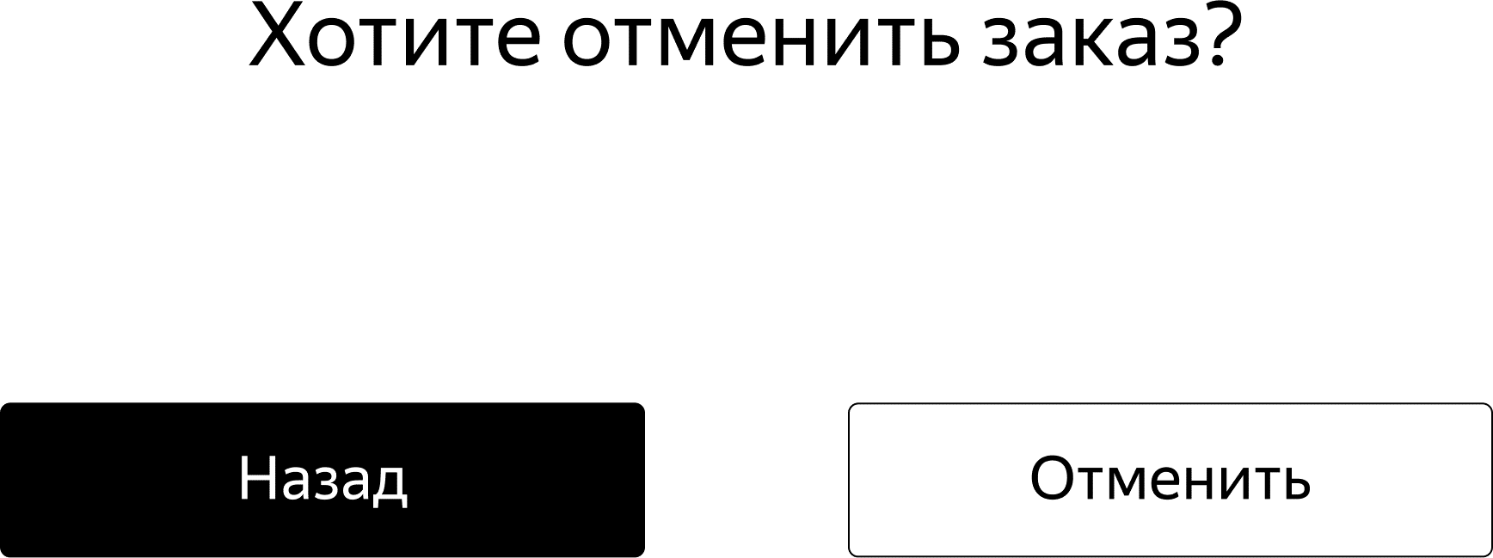 При клике на кнопку "Отменить заказ" появляется всплывающее окно с текстом "Хотите отмениь заказ?" и кнопками Назад и Отменить | PASSED | PASSED | PASSED | PASSED
77 |  | Во всплывающем окне все элементы расположены равномерно, по всей площади окна | PASSED | PASSED | FAILED | FAILED | BUG-74538 | https://tracker.yandex.ru/BUG-74538
78 |  | Кнопка Назад находится слева, черного цвета, текст белого цвета, форма — прямоугольник со скругленными углами | PASSED | PASSED | PASSED | PASSED
79 |  | Кнопка Отменить находится справа, белого цвета, текст черного цвета, форма — прямоугольник со скругленными углами | PASSED | PASSED | PASSED | PASSED
80 |  | При наведении на кнопки они подсвечиваются, курсор изменяется на "палец" | PASSED | PASSED | PASSED | PASSED
81 |  | При клике на кнопку Назад пользователь вернется на страницу статуса заказа | PASSED | PASSED | PASSED | PASSED
82 |  | Если кликнуть по «Отменить», появится всплывающее окно с текстом «Заказ отменён. Возвращайтесь, мы всегда вас ждём :)» и кнопкой«Хорошо». | PASSED | PASSED | PASSED | PASSED
83 |  | Всплывающее окно выглядит аккуратно, соразмерно с текстом внутри элементы распределны равномерно, кнопка "хорошо" выровнена по проавому краю | FAILED | FAILED | PASSED | PASSED | BUG-74539 | https://tracker.yandex.ru/BUG-74539
84 |  | Кнопка "Хорошо" черного цвета, текст внутри белого, форма — прямоугольник со скругленными углами, при наведении на кнопку она подсвечивается, курсор изменяется на "палец" | PASSED | PASSED | PASSED | PASSED
85 |  | По клику на кнопку "хорошо" пользователя перекидывает на главную страницу (лендинг) | PASSED | PASSED | PASSED | PASSED
86 | " | Удаленный заказ (после клика по кнопке "отменить") удаляется из системы, пользователь не может его посмотреть | FAILED | FAILED | FAILED | FAILED | BUG-74540 | https://tracker.yandex.ru/BUG-74540
87 | Просроченный заказ | Заказ считается просроченным, если курьер не выполнил его в день доставки, указанной пользователем, до 23.59 | FAILED | FAILED | FAILED | FAILED | BUG-74610 | https://tracker.yandex.ru/BUG-74610
88 |  | Если заказ просрочен, его статус меняется на «Курьер задерживается», а подпись — на «Не успеем привезти самокат вовремя. Чтобы уточнить статус заказа, позвоните в поддержку: 0101». | PASSED | PASSED | PASSED | PASSED
89 |  | Статус и подпись просроченного заказа подсвечиваются красным. | PASSED | PASSED | PASSED | PASSED
90 |  | Если пользователю доставили просроченный заказ, отсчёт времени до конца аренды начинается с момента получения заказа | PASSED | PASSED | PASSED | PASSED

Задание 3 тест-кейсы
id тест-кейса | Название тест-кейса | Предусловия | Номер шага | Описание шага | ОР | Окружение | Скриншот (если необходимо) | Результат | ID Баг- репорта
1 | Пуш уведомление-напоминание о доставке приходит в 21.59 в день доставки. | 1. Пользователь сделал заказ на *адрес доставки* 2.Создать курьера: login: naruto; password: 1234; 3. Открыть мобильное приложение 4. Авторизоваться под курьером Заказ сделан на дату выполнения тест-кейса, время на устройстве до 21.58 | 1 | На карточке заказа нажать кнопку "Принять" | Приходит пуш-уведомление от приложения | Redmi note 8, Android 9.0 |  | PASSED
 |  |  | 2 | При появлении уведомления "Хотите принять заказ?" нажать "Да"
 |  |  | 3 | Перевести время на устройстве на 21.59
 |  |  | 4 | Дождаться пуш-уведомления в течении приблизительно минуты
2 | Пуш уведомление-напоминание о доставке не приходит раньше, чем нужно | 1. Пользователь сделал заказ 2.Создать курьера: login: naruto; password: 1234; 3. Открыть мобильное приложение 4. Авторизоваться под курьером Заказ сделан на дату выполнения тест-кейса, время на устройстве 12.00 | 1 | На карточке заказа нажать кнопку "Принять" | Пуш уведомление не пришло | Redmi note 8, Android 9.0 |  | FAILED | BUG-68191 | https://tracker.yandex.ru/BUG-68191
 |  |  | 2 | При появлении уведомления "Хотите принять заказ?" нажать "Да"
 |  |  | 3 | Подождать 3-5 минут
3 | Корректный текст уведомления напоминания о доставке | 1. Пользователь сделал заказ на *адрес доставки* 2.Создать курьера: login: naruto; password: 1234; 3. Открыть мобильное приложение 4. Авторизоваться под курьером Заказ сделан на дату выполнения тест-кейса, время на устройстве до 21.58 | 1 | На карточке заказа нажать кнопку "Принять" | 1.Текст уведомления «2 часа до конца заказа. Заказ «*адрес доставки*» нужно выполнить до времени N. Если не успеваете, предупредите поддержку: 0101» 2. Иконка приложения в пуш уведомлении отображается корректно: | Redmi note 8, Android 9.0 |  | FAILED | BUG-68203 BUG-68204 | https://tracker.yandex.ru/BUG-68204 https://tracker.yandex.ru/BUG-68203
 |  |  | 2 | При появлении уведомления "Хотите принять заказ?" нажать "Да"
 |  |  | 3 | перевести время на устройстве на 21.59
 |  |  | 4 | дождаться пуш-уведомления в течении приблизительно минуты
4 | Клик по пуш уведомлению при открытом приложении переходит во вкладку "Мои" | 1. Пользователь сделал заказ на *адрес доставки* 2.Создать курьера: login: naruto; password: 1234; 3. Открыть мобильное приложение 4. Авторизоваться под курьером Заказ сделан на дату выполнения тест-кейса, время на устройстве до 21.58 | 1 | На карточке заказа нажать кнопку "Принять" | 1. Приложение Яндекс.Самокат открылось, если было закрыто 2. Соверешен переход во вкладку "Мои" | Redmi note 8, Android 9.0 |  | FAILED | BUG-68208 | https://tracker.yandex.ru/BUG-68208
 |  |  | 2 | При появлении уведомления "Хотите принять заказ?" нажать "Да"
 |  |  | 3 | перевести время на устройстве на 21.59
 |  |  | 4 | дождаться пуш-уведомления в течении приблизительно минуты
 |  |  | 5 | Тапни по пуш-уведомлению
5 | Клик по пуш уведомлению при свернутом приложении переходит во вкладку "Мои" | 1. Пользователь сделал заказ на *адрес доставки* 2.Создать курьера: login: naruto; password: 1234; 3. Открыть мобильное приложение 4. Авторизоваться под курьером Заказ сделан на дату выполнения тест-кейса, время на устройстве до 21.59 | 1 | На карточке заказа нажать кнопку "Принять" | 1. Приложение Яндекс.Самокат открылось 2. Соверешен переход во вкладку "Мои" | Redmi note 8, Android 9.1 |  | FAILED | BUG-68209 | https://tracker.yandex.ru/BUG-68209
 |  |  | 2 | При появлении уведомления "Хотите принять заказ?" нажать "Да"
 |  |  | 3 | перевести время на устройстве на 21.59 и свернуть приложение
 |  |  | 4 | дождаться пуш-уведомления в течении приблизительно минуты
 |  |  | 5 | Тапни по пуш-уведомлению
6 | Всплывающее окно об отсутсвии интернет-соединения до авторизации по клике на кнопку "войти" | 1. Создать курьера: login: naruto; password: 1234; 2. Открыть мобильное приложение и выключитьть интернет на устройстве | 1 | в поле логин введи naruto | 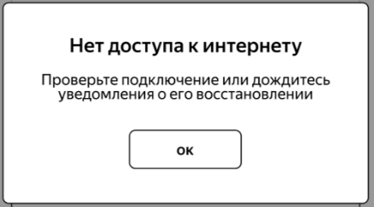 Появляется всплывающее окно об отсутвствии интернета | Redmi note 8, Android 9.0 |  | FAILED | BUG-68210 | https://tracker.yandex.ru/BUG-68210
 |  |  | 2 | в поле пароль введи 1234
 |  |  | 3 | нажать на "Войти"
7 | Всплывающее окно об отсутсвии интернет-соединения до авторизации по клике на кнопку "не помню пароль" | 1. Создать курьера: login: naruto; password: 1234; 2. Открыть мобильное приложение и выключитьть интернет на устройстве | 1 | в поле логин введи naruto | 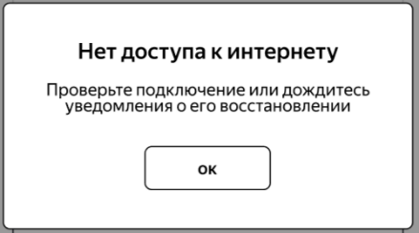 Появляется всплывающее окно об отсутвствии интернета | Redmi note 8, Android 9.0 |  | FAILED | BUG-68209 | https://tracker.yandex.ru/BUG-68209
 |  |  | 2 | в поле пароль введи 1234
 |  |  | 3 | нажать на "не помню пароль"
8 | Всплывающее окно об отсутсвии интернет-соединения после авторизации по клике на кнопку "принять" доступного заказа на вкладке "Все" | 1. Создать курьера: login: naruto; password: 1234; 2. Пользователь сделал заказ 3. Открыть мобильное приложение 4. Авторизоваться 5.Перейти на вкладку все | 1 | выключитьть интернет у устройства | Появляется всплывающее окно об отсутвствии интернета | Redmi note 8, Android 9.0 |  | PASSED
 |  |  | 2 | Нажать на кнопку "Принять" у свободного заказа

9 | Всплывающее окно об отсутсвии интернет-соединения после авторизации по клике на кнопку сортировки по станциям метро на вкладке "Все" | 1. Создать курьера: login: naruto; password: 1234; 2. Открыть мобильное приложение 3. Авторизоваться 4. Перейти на вкладку "Все" | 1 | выключитьть интернет у устройства | Появляется всплывающее окно об отсутвствии интернета | Redmi note 8, Android 9.0 |  | FAILED | BUG-68262 | https://tracker.yandex.ru/BUG-68262
 |  |  | 2 | Нажать на кнопку сортировки по станциям метро

10 | Всплывающее окно об отсутсвии интернет-соединения после авторизации по клике на кнопку "человечка" | 1. Создать курьера: login: naruto; password: 1234; 2. Открыть мобильное приложение 3. Авторизоваться | 1 | выключить интернет у устройства | Появляется всплывающее окно об отсутвствии интернета | Redmi note 8, Android 9.0 |  | FAILED | BUG-68263 | https://tracker.yandex.ru/BUG-68263
 |  |  | 2 | нажать на кнопку "человечка" справа вверху

11 | Всплывающее окно об отсутсвии интернет-соединения после авторизации по клике на кнопку "Мои" | 1. Создать курьера: login: naruto; password: 1234; 2. Открыть мобильное приложение 3. Авторизоваться | 1 | выключить интернет у устройства | Появляется всплывающее окно об отсутвствии интернета | Redmi note 8, Android 9.0 |  | PASSED
 |  |  | 2 | нажать на кнопку перехода на вкладку "Мои"

12 | Всплывающее окно об отсутсвии интернет-соединения после авторизации по клике на кнопку "завершить" принятого заказа на вкладке "Мои" | 1. Создать курьера: login: naruto; password: 1234; 2. Пользователь сделал заказ 3. Курьер принял заказ 4. Открыть мобильное приложение | 1 | нажать на кнопку перехода на вкладку "Мои" | Появляется всплывающее окно об отсутвствии интернета | Redmi note 8, Android 9.0 |  | PASSED
 |  |  | 2 | выключить интернет у устройства
 |  |  | 3. | нажать на кнопку "завершить" принятого заказа
13 | Всплывающее окно об отсутсвии интернет-соединения закрывается по кнопке "ОК" | 1. Создать курьера: login: naruto; password: 1234; 2. Пользователь сделал заказ 3. Открыть мобильное приложение 4. Авторизоваться 5.Перейти на вкладку все | 1 | выключить интернет у устройства | Всплывающее окно об отсутствии интернета закрылось | Redmi note 8, Android 9.0 |  | PASSED
 |  |  | 2 | нажать на кнопку "Принять" у свободного заказа

 |  |  | 3 | В всплывающем окне об отсутствии интернета нажать кнопку "ОК"
14 | Всплывающее окно об отсутсвии интернет-соединения закрывается ТОЛЬКО по кнопке "ОК" | 1. Создать курьера: login: naruto; password: 1234; 2. Пользователь сделал заказ 3. Открыть мобильное приложение 4. Авторизоваться 5.Перейти на вкладку все | 1 | выключить интернет у устройства | Всплывающее окно об отсутствии интернета не закрылось | Redmi note 8, Android 9.0 |  | FAILED | BUG-68280 | https://tracker.yandex.ru/BUG-68280
 |  |  | 2 | нажать на кнопку "Принять" у свободного заказа

 |  |  | 3 | Тапниуть снаружи всплывающего окна об отсутствии интернета
15 | Всплывающее окно об отсутсвии интернет-соединения после его закрытия появляется вновь, если интернет не появился | 1. Создать курьера: login: naruto; password: 1234; 2. Пользователь сделал заказ 3. Открыть мобильное приложение 4. Авторизоваться 5.Перейти на вкладку все | 1 | выключить интернет у устройства | Появляется всплывающее окно об отсутвствии интернета | Redmi note 8, Android 9.0 |  | PASSED
 |  |  | 2 | нажать на кнопку "Принять" у свободного заказа
 |  |  | 3 | Во всплывающем увеодмлении нажать "ОК"
 |  |  | 4 | нажать на кнопку "Принять" у свободного заказа
16 | Всплывающее окно об отсутсвии интернет-соединения имеет корректный текст | 1. Создать курьера: login: naruto; password: 1234; 2. Пользователь сделал заказ 3. Открыть мобильное приложение 4. Авторизоваться 5.Перейти на вкладку все | 1 | выключить интернет у устройства | Всплывающее окно "Отсутсвует интернет-соединение" |  |  | FAILED | BUG-74926 | https://tracker.yandex.ru/BUG-74926

 |  |  | 2 | нажать на кнопку "Принять" у свободного заказа

